Instrucciones
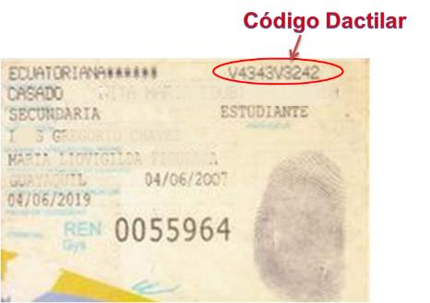
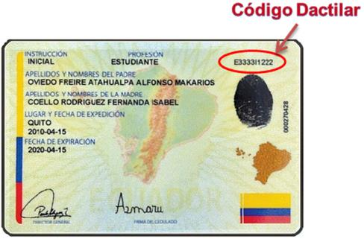
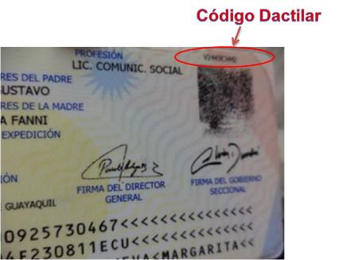
INSTRUCCIONES PARA LLENAR EL FORMULARIO

Nuestros servicios inician con un Análisis de información personal, financiera y crediticia, para lo cual deberá proporcionarnos su información así como autorizarnos el acceso a información externa como su información crediticia.

Para poder brindarle resultados lo más acertados posible es importante que llene toda la información necesaria y que esta sea precisa y actual; en algunos casos requeriremos también que nos proporcione información adicional para realizar el cálculo de su capacidad de pago.

En el caso de que trabaje en su ordenador, al ser un archivo que descargará de Internet, al abrirlo visualizará un mensaje de advertencia. Nuestro servidor es seguro y nuestros archivos han sido revisados y no contienen amenazas, pero si desea tener mayor seguridad puede revisarlos con su software antivirus. Como va a ingresar información, debe habilitar la edición del documento presionando en el botón correspondiente.

Para facilidad de trabajo, puede ajustar el tamaño de visualización del formulario, agrandando o achicando las casillas y textos. Para ello, diríjase a la parte inferior derecha de la ventana, donde encontrará una barra de selección y los símbolos “+” (más) y “-” (menos).

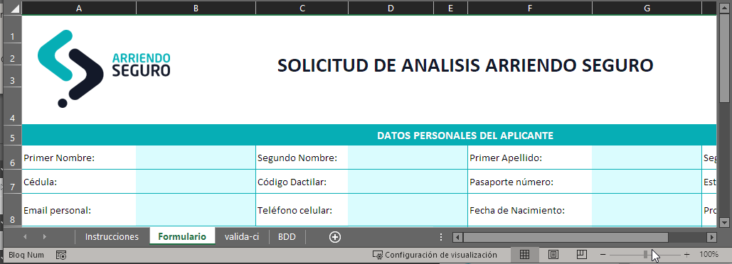

El documento está protegido para asegurar su integridad y la exactitud de la información. Solamente podrá ingresar información en las celdas resaltadas en celeste. Hay celdas que no pueden quedar vacías por lo que si la información no aplica a su caso, deberá ingresar “N/A” (no aplica) o ingresar el valor cero (0).

Al seleccionar ciertas delcas visualizará un recuadro amarillo con información de ayuda y guía sobre los datos que debe ingresar y el formato de entrada, cuando corresponda.

Ingrese las fechas conforme la configuración de su sistema. La información será posteriormente visualizada en pantalla en formato dd/mmm/aaaa como se ve en la imagen de abajo. Por favor verifique que esté correcta y si es necesario rectifíquela.

Si ingresa datos de forma incorrecta o inconsistente, el sistema mostrará un mensaje de error o advertencia, respectivamente. En algunos casos le permitirá ingresar la información de esa forma (asegúrese de ello y presione “si” en el mensaje de advertencia), en otros no se podrá ingresar los datos a menos que cumplan con los criterios requeridos (mensaje de error).
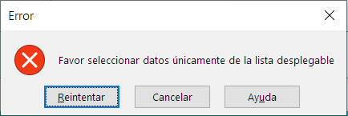
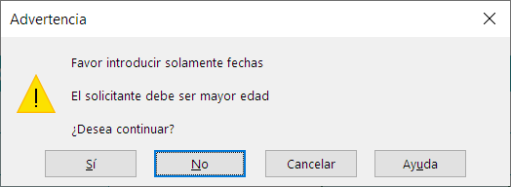

Algunos datos deben ser ingresados de forma estandarizada, por lo que en lugar de escribir la información, deberá seleccionarla de una lista. En estos casos, visualizará a la derecha de la casilla un recuadro con una pequeña flecha hacia abajo. Haga clic allí y se mostrará una lista desplegable. Elija la opción que corresponda.

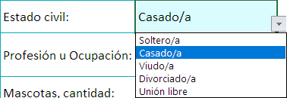

Una vez completo el formulario deberá imprimirlo y firmarlo. Al pie del formulario, automáticamente se llenará la información de nombres y número de cédula o pasaporte del solicitante y su cónyuge, si corresponde.

El formulario está preformateado para ser impreso directamente en una página tamaño A4; de perderse ese ajuste, favor configurar la impresión para 1 página solamente.

Para que no tenga que enviarnos una copia de su cédula de identidad, requerimos ingrese en el formulario su código dactilar. Este código está compuesto por 10 dígitos en donde el primero y el sexto son letras. Se encuentra en el reverso de la cédula de identidad, en la parte superior derecha, como se muestra continuación. Nota: el código debe ser de su cédula actual, la más reciente que ha obtenido. IMPORTANTE! Si su cédula es de las antigüas (como la indicada en la imagen de la primera fila a la derecha, requeriremos adjunte a su solicitud un escaneo o fotografía de su cédula, por ambos lados.

Formulario

 |  | SOLICITUD DE ANALISIS ARRIENDO SEGURO |  |  |  |  | Tiempo estimado para llenar el formulario 12' minutos
 |  |  |  |  |  |  | → Políticas de Privacidad
 |  |  |  |  |  |  | → Ejemplos del Análisis Arriendo Seguro
DATOS PERSONALES DEL APLICANTE
Primer Nombre: |  | Segundo Nombre: |  | Primer Apellido: |  | Segundo Apellido:
Cédula: |  | Código Dactilar: |  | Pasaporte número: |  | Estado civil:
Email personal: |  | Teléfono celular: |  | Fecha de Nacimiento: |  | Profesión u Ocupación:
Número de personas a ocupar el inmueble: Adultos: |  |  | Menores de edad: | Número cargas familiares: |  | Mascotas, cantidad:
DATOS DEL INMUEBLE ARRENDADO ACTUALMENTE
Calle principal: |  |  | Número: |  | Calle Secundaria:
Ciudad: |  | Tipo de inmueble: |  | Arrendada desde (fecha): |  | Arrendada hasta:
Nombre de su arrendador actual o último: |  |  |  | Teléfono de su arrendador: |  | Valor arriendo actual:
Motivo por el cual cambia de residencia/inmueble: |  |  |  | Correo electrónico de su arrendador:
DATOS DEL CONYUGE
Primer Nombre: |  | Segundo Nombre: |  | Primer Apellido: |  | Segundo Apellido:
Cédula: |  | Código Dactilar: |  | Pasaporte número: |  | Fecha de Nacimiento:
ACTIVIDAD ECONOMICA DEL APLICANTE
ACTIVIDAD COMO EMPLEADO / DEPENDIENTE |  | Tipo de actividad: |  |  | Nombre de la empresa:
Cargo actual: |  |  |  | Fecha de ingreso: |  | Teléfono de la oficina:
ACTIVIDAD COMO INDEPENDIENTE |  | Tiempo en la actividad (años): |  | Tipo de actividad:
RELACION LABORAL DEL CONYUGE |  | Tipo de actividad: |  |  | Nombre de la empresa:
Cargo actual cónyuge: |  |  |  | Fecha de ingreso: |  | Teléfono de oficina:
INGRESOS Y GASTOS FAMILIARES MENSUALES
Total Ingresos (familiares, mensuales): |  |  | Gastos Familiares Mensuales: | Alimentación: |  | Educación:
Servicios Básicos: |  | Vestimenta: |  | Salud: |  | Otros:
 |  | INFORMACION DEL INMUEBLE QUE SE DESEA ARRENDAR |  |  |  | *El campo 'Valor del arriendo' es requerido
Tipo de inmueble a arrendar: |  | Plazo deseado de arriendo (meses): |  | Fecha tentativa mudanza: |  | Valor solicitado del arriendo*:
 |  |  | INFORMACION COMPLEMENTARIA |  | **El campo 'Persona a quien autoriza entregar el análisis' es requerido
Nombre de persona (empresa) a quien autoriza entregar el análisis técnico Arriendo Seguro**: |  |  |  |  | Tipo persona o empresa:
Correo electrónico: |  |  | Teléfono celular:
Persona o empresa que le refirió Arriendo Seguro / Medio por el que conoció nuestros servicios:

DECLARACION: Declaro(amos) y me(nos) responsabilizo(amos) de que la información contenida en esta solicitud es correcta. Estoy(estamos) notificado(s) de que podrá requerirse información adicional para validar los datos declarados en este formulario.

AUTORIZACIONES: Autorizo(amos) expresamente a Analitikacorp para que obtenga y/o verifique referencias, datos crediticios y otros datos personales relativos a mi(nuestras) persona(s), registrados en las fuentes de información legalmente establecidas. Autorizo(amos) entregar una copia del Análisis Técnico Arriendo Seguro a la persona o empresa que me postuló al servicio. Tengo conocimiento de que esta autorización podrá ser revocada mediante una notificación dirigida a Arriendo Seguro.

CONFIDENCIALIDAD.- La información registrada en este formulario será utilizada por Arriendo Seguro para fines de analizar la capacidad de pago y endeudamiento del solicitante, brindarle asesoría y planificación financiera y elaborar reportes analíticos, económicos y/o sectoriales. Conforme la legislación ecuatoriana, los datos personales no serán compartidos con terceros, salvo lo expresamente autorizado en este formulario, en caso de que el solicitante autorice entregarlos a terceros, a una empresa inmobiliaria, a un agente de bienes raíces o al propietario de un inmueble de interés para el solicitante. Ciertos datos podrán ser usados de forma anónima para fines estadísticos. El análisis técnico Arriendo Seguro es remitido en días hábiles, 24 horas después de recibir la información completa de parte del aplicante.

 |  |  |  | Firma del Solicitante
 | Ciudad | Fecha

 | La info <Ciudad/Fecha> debe ser registrada ↑

AKC-AS-V6.3; MAY-22
V6.3 | MAY-22

